Накладная-№3
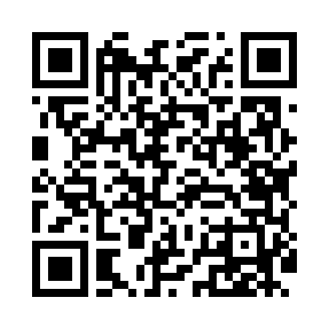
Номер товарно-транспортной накладной: |  |  | Торговый представитель: Kamol aka
Поставщик: Toshkent falcon fly 2 |  |  | Телефон торгового представителя: +998979626299
Дата отгрузки: 19.10.2025 |  |  | Контрагент: Dona zakass
Дата консигнации: |  |  | Адрес:
Доставщик: |  |  | Телефон:
Телефон доставщика:
Время заказа: 19.10.2025 15:05:00
№ | Штрих-код | Название товаров (работ,услуг) | Количество | Количество в кейсе | Цена | Сумма
 |  |  | 2 |  |  | 144000
1 | 6057901524535 | Пластмассовая мусорная корзина 6383 R DB-152- 453 | 1 | 1 шт. | 108,000 | 108,000
2 | 6901011524476 | Пластмассовая Подставка для ложок и вилок 803 3 DB-152-447 | 1 | 1 шт. | 36,000 | 36,000
Итого: 144000

